Sheet4
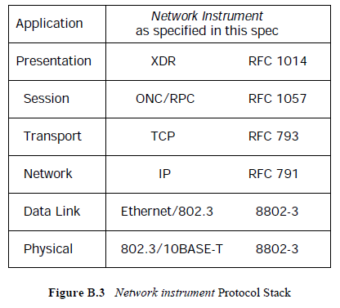
OSIモデル | プロトコル | 規格番号
アプリケーション層 | Network Instrument | VXI-11
プレゼンテーション層 | XDR | RFC 1014
セッション層 | RPC | RFC 1057
トランスポート層 | TCP | RFC 793
ネットワーク層 | IP | RFC 791
データリンク層 | Ethernet | IEEE 802.3
物理層 | 10BASE-T | IEEE 802.3

